Estadísticas
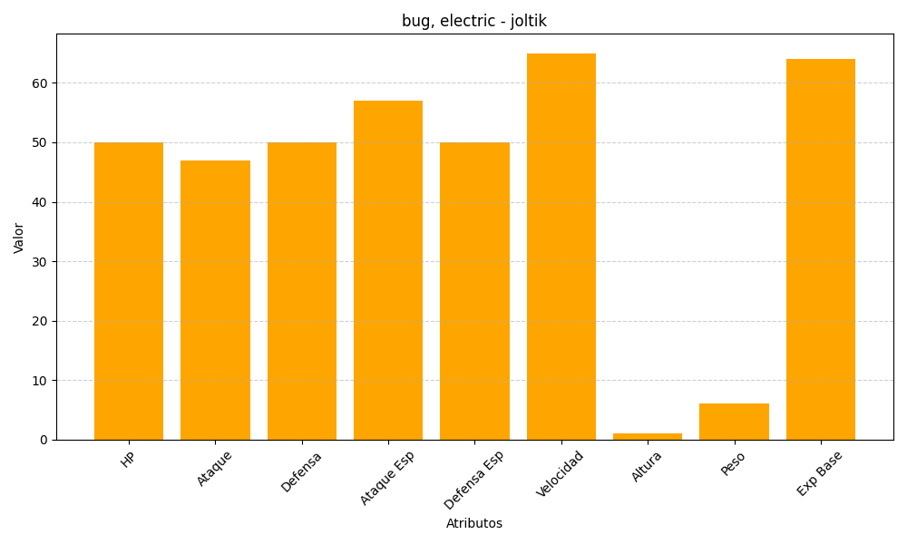
ID | Nombre | Tipo | HP | Ataque | Defensa | Ataque Especial | Defensa Especial | Velocidad | Altura | Peso | Experiencia Base
595 | joltik | bug, electric | 50 | 47 | 50 | 57 | 50 | 65 | 1 | 6 | 64

